关系图
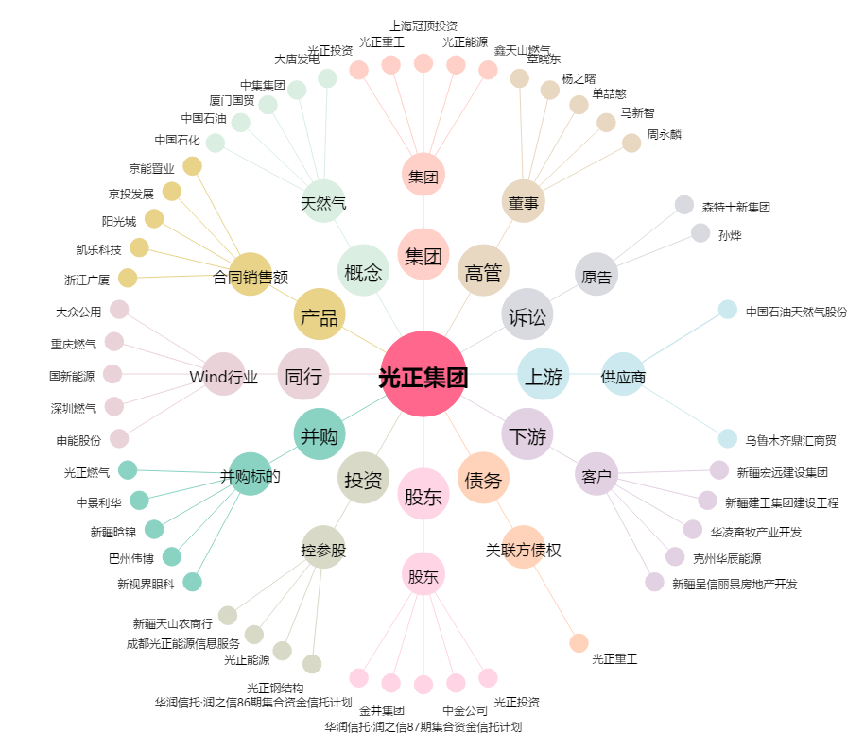
光正集团[002524.SZ] - 关系概览图

